Hoja1
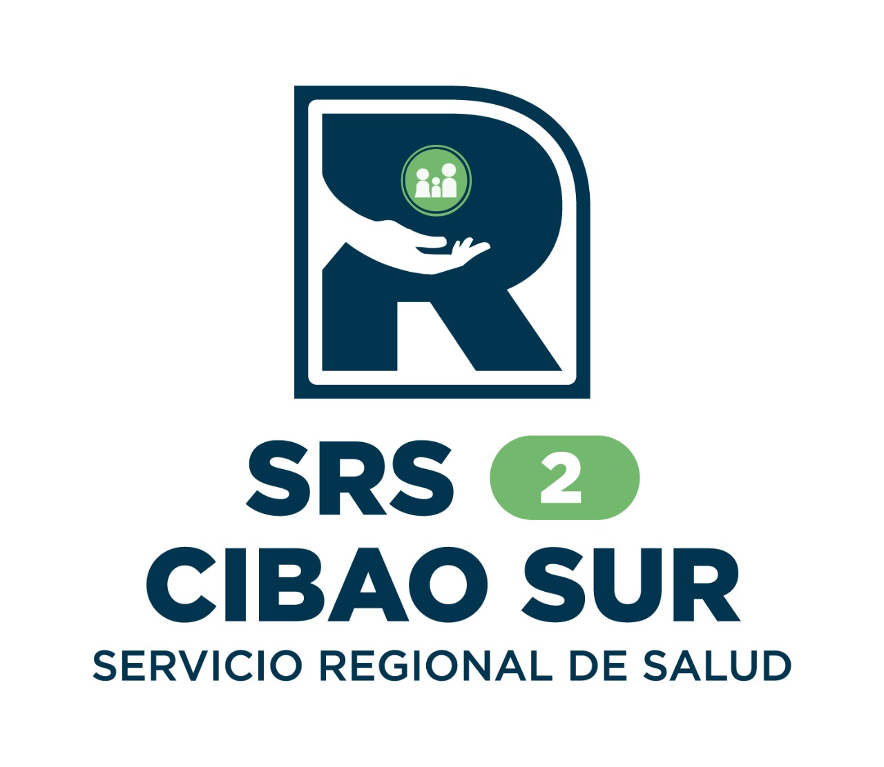
 |  | SERVICIO REGIONAL DE SALUD CIBAO SUR

Estadísticas de solicitudes de información trimestre octubre-diciembre 2025

Medio de Solicitud | Recibidas | Pendientes | Resueltas en menos de 5 días | Resueltas en más de 5 días | Rechazadas en menos de 5 días | Rechazadas en mas de 5 días | Declinadas
Fisica | 1 | 0 | 0 | 1 | 0 | 0 | 0
Correo Electronico | 0 | 0 | 0 | 0 | 0 | 0 | 0
311 | 2 | 1 | 1 | 0 | 0 | 0 | 0
SAIP | 0 | 0 | 0 | 0 | 0 | 0 | 0
Total: | 3 | 1 | 1 | 1 | 0 | 0 | 0

 |  |  | Licda. Mayra Galan Quezada
 |  |  | Responsable de la Oficina de Acceso a la Información

